Feuil1
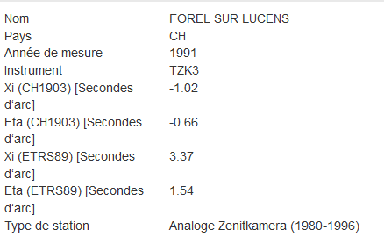
ETRS89 | 46.73141 | 6.83364 | °
ETRS89 | 0.8156169686 | 0.1192695179
MN95 | 2553756.4 | 1175757.9
CH1903+ | 0.81563963354 | 0.11928450164 | rad
ETRS89 | 0.8156169686 | 0.1192695179 | rad
 | -2.2664944307E-05 | -1.4983747895E-05

 | Xi | Eta
Dev ch1903 | -1.02 | -0.66

 | ETA | KSI
Doit dev ETRS | 1.54 | 3.37 | sec d'arc
Avoir Dev ETRS | 1.4583 | 3.655 | sec d'arc
Doit dev ETRS | 1.71 | 3.7 | cc
Avoir Dev ETRS | 1.6 | 4.1 | cc
Diff | 0.1 | -0.3 | cc

Doit dev CH | -0.66 | -1.02 | sec d'arc
Avoir Dev CH | -0.57833 | -1.305 | sec d'arc
Doit dev CH | -0.7 | -1.1 | cc
Avoir Dev CH | -0.6 | -1.5 | cc
Diff | -0.1 | 0.3 | cc

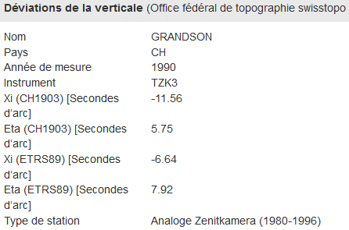
 | lat/E | long/N
ETRS89 | 46.80259 | 6.60444 | °
ETRS89 | 0.8168592940 | 0.1152692233 | rad
MN95 | 2536322 | 1183831.2
CH1903+ | 0.81688200745 | 0.11528371312 | rad
ETRS89 | 0.81685929396 | 0.11526922325 | rad
 | -2.2713487027E-05 | -1.4489871896E-05

 | ETA | KSI
Doit dev ETRS | 7.92 | -6.64 | sec d'arc
Avoir Dev ETRS | 7.7959 | -6.875 | sec d'arc
Doit dev ETRS | 8.8 | -7.4 | cc
Avoir Dev ETRS | 8.7 | -7.6 | cc
Diff | 0.1 | 0.3 | cc

Doit dev CH | 5.75 | -11.56 | sec d'arc
Avoir Dev CH | 5.874 | -11.325 | sec d'arc
Doit dev CH | 6.4 | -12.8 | cc
Avoir Dev CH | 6.5 | -12.6 | cc
Diff | -0.1 | -0.3 | cc

